index
◆本ファイルの使い方

 | ① | 以下の枠内に、申請書番号、及び申請者名を入力してください。

 | ② | 「省エネ」ボタンをクリックしてください。
 |  | ⇒ 別シートで、ファイリングにおけるチェック項目(P.1)、ファイルラベル(P.2)、及びファイルインデックス(P.3以降)が表示されます。

 | ③ | P.1の「申請者の基本情報」－「実施体制」で、[単独申請]、又は[共同申請]のどちらかを選択（□→■）してから、
 |  | ファイリングにおけるチェック項目で、作成したファイル・書類の状態を確認してください。

 | ④ | ファイルラベル、及びインデックスを印刷し、ファイル提出時に活用してください。

①必要情報の入力

申請書番号、及び申請者名を入力してください

 |  | 申請書番号 | BAA210-01-

 |  | 事業者名

②省エネボタンをクリックし、別シートへ移動

省エネ

③別シートをプリントアウト(カラー印刷)

計６枚出力されます。
・１枚目 ・・・ファイリングにおけるチェック項目
・２枚目 ・・・ファイルラベル (交付申請書類のファイリングにご利用ください）
・３枚目以降・・・ファイルインデックス（交付申請書類のファイリングにご利用ください）

省エネ
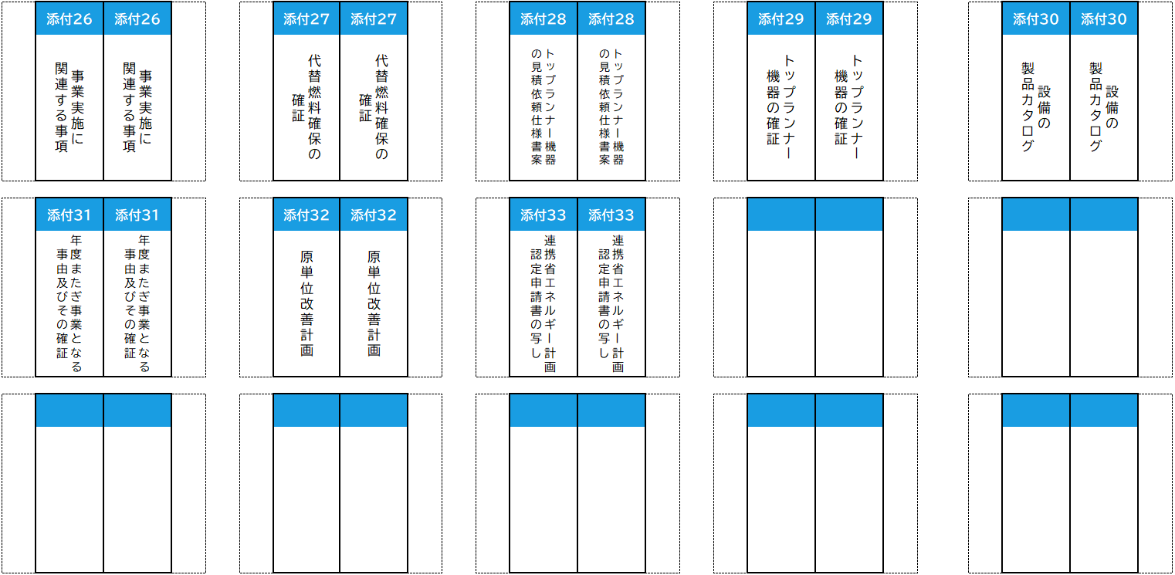
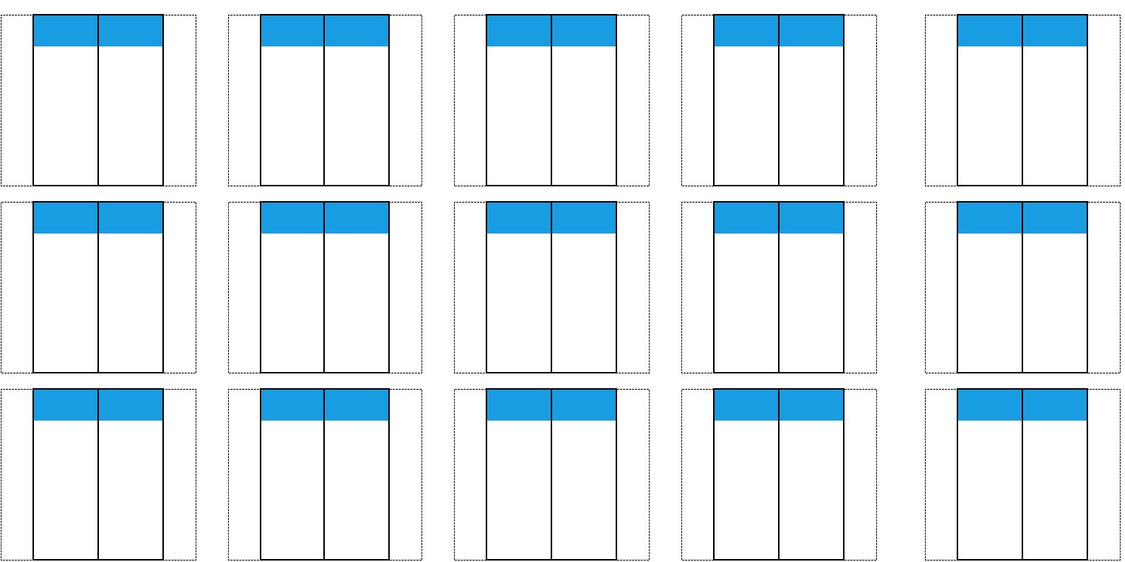
交付申請書類

提出書類チェックシート
令和３年度
先進的省エネルギー投資促進支援事業費補助金

申請者の基本情報

申請書番号 |  | BAA210-01-

事業者名 |  | 0

実施体制 |  | □単独申請 □共同申請

●ファイリングにおけるチェック項目

確認内容 |  |  | チェック欄

公募要領P.63以降に示す「7-4. 提出書類一覧」のうち、自己の申請内容に応じて提出すべき書類が全て揃っているか

補助事業ポータルから出力された書類は、「（仮）」の文字が背景に印字されていないか

記入する箇所がある場合、ボールペン等の筆記具で記入し、鉛筆など証書類で認められていないものを使用していないか

書類がコピーの場合、文字や印影がはっきり読みとれるか

各書類はA4サイズで片面出力されているか(A4サイズで準備ができない場合、A3サイズ可)

各書類はホッチキスやクリップで留められていないか

用意した書類全てのコピーを取り、控えのファイルを作成したか

各書類の最初には提出書類名称を記載したインデックスが挿入されているか(書類自体に直接インデックスを貼っていないか)

各書類に穴を開け、A4版の２穴タイプのファイルに直接ファイリングされているか(クリアフォルダには入れていないか、袋とじは不可)

各書類の左に十分な余白があり、記載部分にパンチ穴が重なっていないか

ファイルの表紙、及び背表紙に申請書番号・事業者名が記載されているか

ファイルラベル

令和３年度
先進的省エネルギー投資促進支援事業費補助金

2
 |  |  |  | 正

 | ●切り取り線で切って交付申請書の提出時にご活用ください。 ① 申請書ファイル 表紙 ※水色のセルに「事業名」を入力してください。 ② 申請書ファイル 背表紙 ※水色のセルに「事業名＋[交付申請書]」を入力してください。 ③ 申請書ファイル 送付時宛名 ●交付申請書類の提出方法については、「(別冊)交付申請様式」の「第７章 交付申請書類の 提出について」を参照してください。

 |  |  |  | BAA210-01- | 令和３年度 先進的省エネルギー投資促進支援事業費補助金

1

 | 令和３年度 先進的省エネルギー投資促進支援事業費補助金

 | 交付申請書

 |  |  |  | 0
 | BAA210-01-

 | 0

3
 | 〒１１５－８６９１ 赤羽郵便局私書箱４５号 一般社団法人 環境共創イニシアチブ 事業第１部 「先進的省エネルギー投資促進支援事業費補助金」 交付申請書 在中

ファイルラベル
令和３年度
先進的省エネルギー投資促進支援事業費補助金

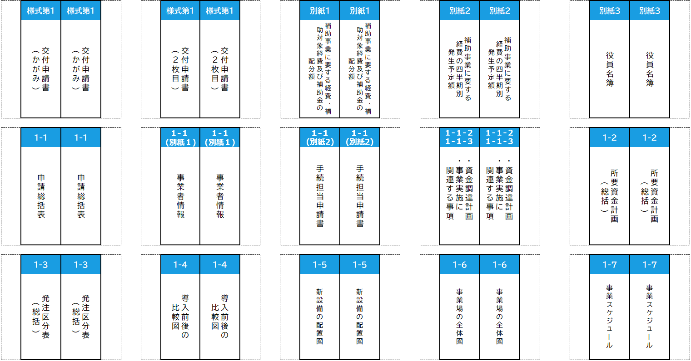
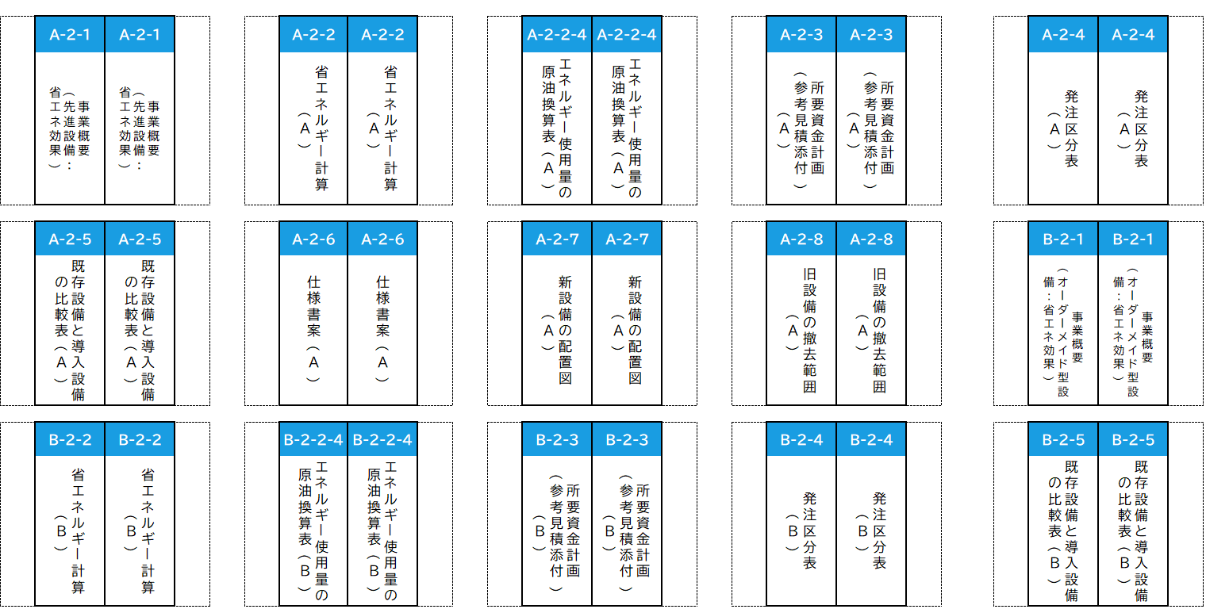

ファイルラベル
令和３年度
先進的省エネルギー投資促進支援事業費補助金

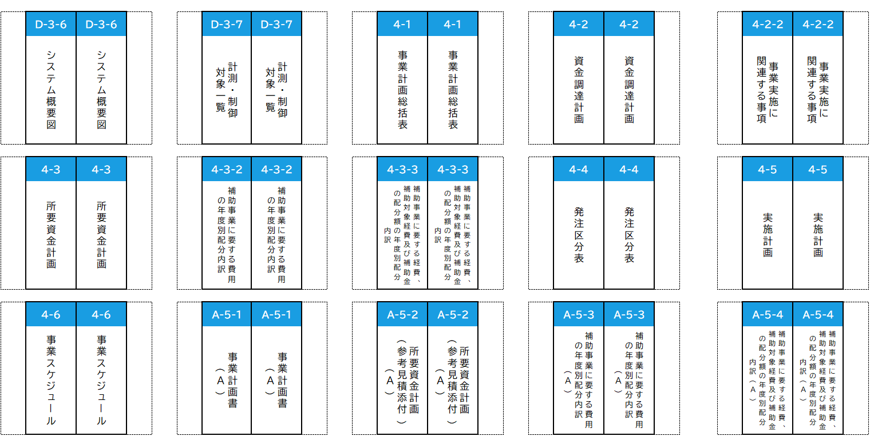
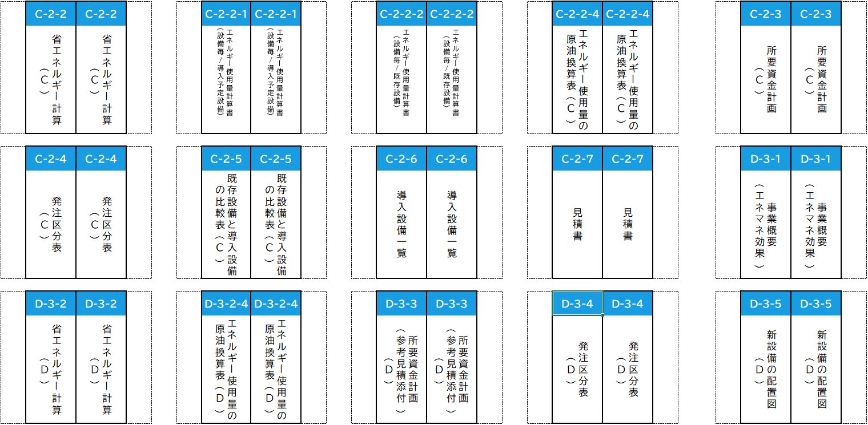

ファイルラベル
令和３年度
先進的省エネルギー投資促進支援事業費補助金

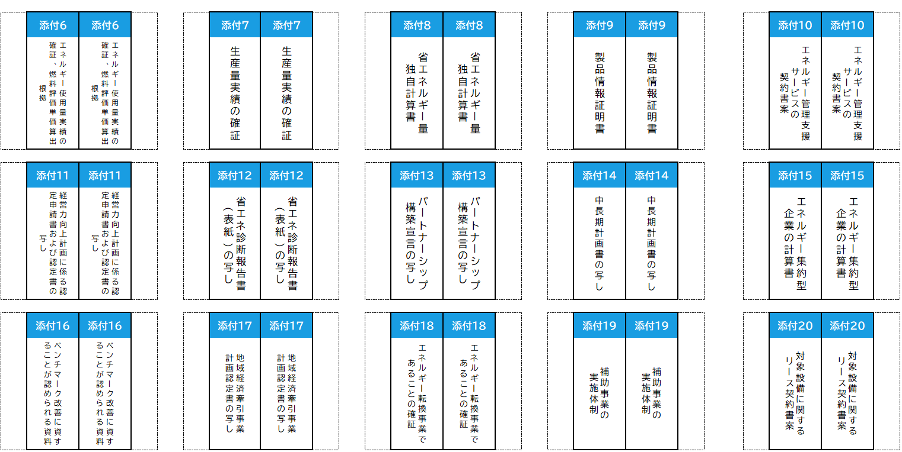
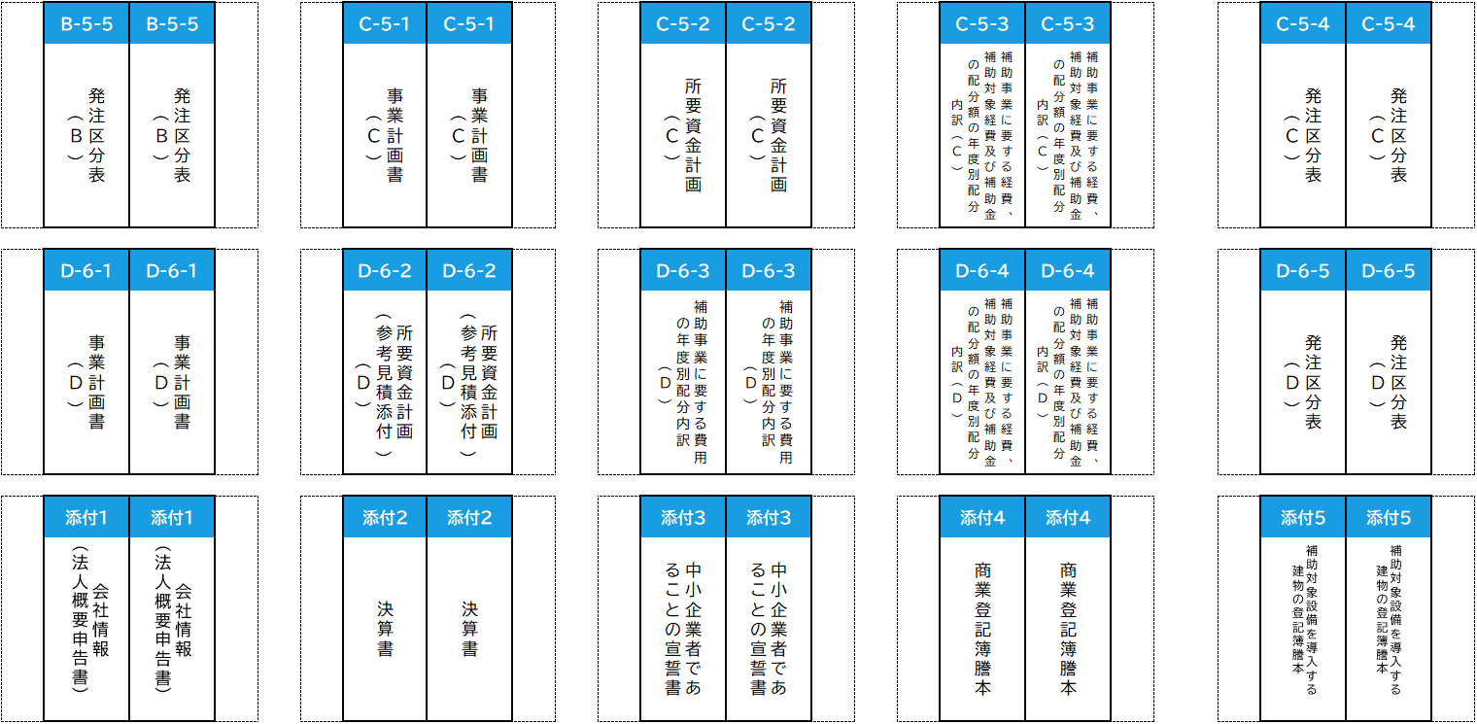

ファイルラベル

令和３年度
先進的省エネルギー投資促進支援事業費補助金

